回测
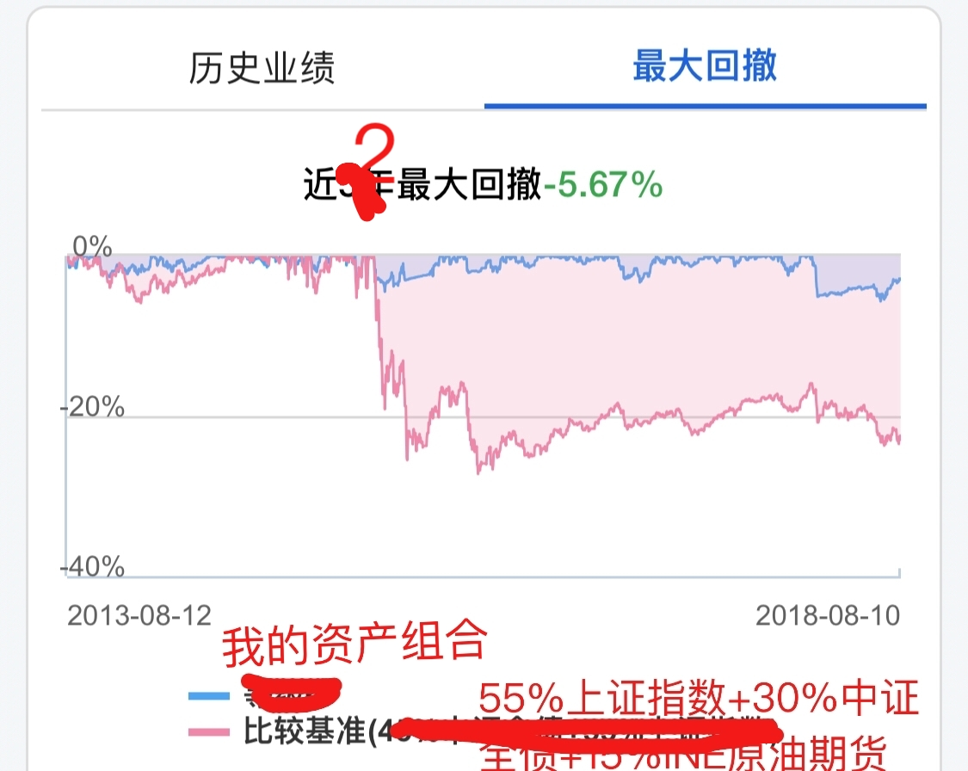
ShowSolutionsData
 |  | 百分制, 精确到小数点后两位 | 百分制, 精确到小数点后两位 | 百分制, 精确到小数点后两位 | 百分制, 精确到小数点后两位 | 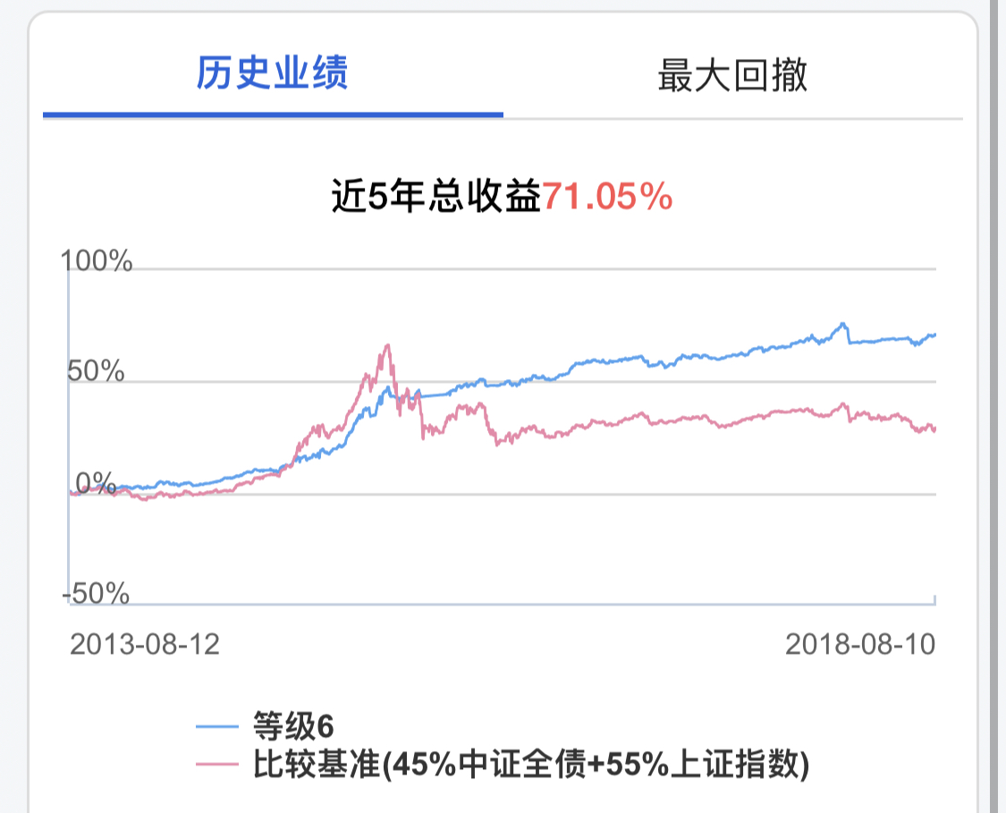
 | Date | MyEarnings | MyRisk | BenchEarning | BenchRisk
1 | 2018-01-01 | 5.00% | -2.00% | 5.01% | -2.51%
2 | 2018-01-02
3
… | … | … | … | … | …
730 |  |  |  |  |  |  | 历史业绩参照右图
区间 |  | >=0% | <=0% | >=0% | <=0% |  | 折线图1

GeneralData |  |  |  |  |  |  |  | 折线图2

1 | 5.01% | 本方案近两年总收益 |  |  | >=0%
2 | 4.01% | 基准组合近两年总收益 |  |  | >=0%
3 | -7.01% | 本方案近两年最大回撤 |  |  | <=0%
4 | -10.02% | 基准方案近两年最大回撤 |  |  | <=0%

